Hoja1
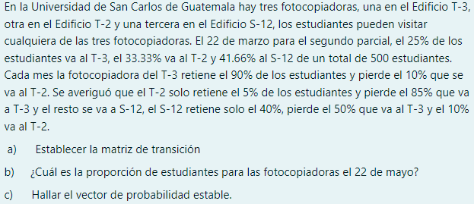

 | ESTUDIANTES | 500 |  | T3 | T2 | S12
 |  |  |  | 25.00% | 33.33% | 41.66% | 0.9999

 | MATRIZ DE TRANSICIONES |  |  |  |  |  |  | PROPORCION DE ESTUDIANTES EL 22 DE MAYO
A) |  | T3 | T2 | S12 |  |  | B) | T3 | T2 | S12
 | T3 | 0.9 | 0.1 | 0 | 1 |  |  | 125 | 166.65 | 208.3
 | T2 | 0.85 | 0.05 | 0.1 | 1
 | S12 | 0.5 | 0.1 | 0.4 | 1

 |  | T3 | T2 | S12
 | T3 | 0.895 | 0.095 | 0.010
 | T2 | 0.858 | 0.098 | 0.045
 | S12 | 0.735 | 0.095 | 0.170

 |  | T3 | T2 | S12
 | T3 | 0.891 | 0.095 | 0.014
 | T2 | 0.877 | 0.095 | 0.028
 | S12 | 0.827 | 0.095 | 0.078

 |  | T3 | T2 | S12
 | T3 | 0.890 | 0.095 | 0.015
 | T2 | 0.884 | 0.095 | 0.021
 | S12 | 0.864 | 0.095 | 0.041

 |  | T3 | T2 | S12
 | T3 | 0.889 | 0.095 | 0.015
 | T2 | 0.887 | 0.095 | 0.018
 | S12 | 0.879 | 0.095 | 0.026

 |  | T3 | T2 | S12
 | T3 | 0.889 | 0.095 | 0.016
 | T2 | 0.888 | 0.095 | 0.017
 | S12 | 0.885 | 0.095 | 0.020

 |  | T3 | T2 | S12
 | T3 | 0.889 | 0.095 | 0.016
 | T2 | 0.889 | 0.095 | 0.016
 | S12 | 0.887 | 0.095 | 0.017

 |  | T3 | T2 | S12
 | T3 | 0.889 | 0.095 | 0.016
 | T2 | 0.889 | 0.095 | 0.016
 | S12 | 0.888 | 0.095 | 0.017

 |  |  |  |  |  |  | C)
 |  | T3 | T2 | S12 |  |  | T3 | T2 | S12
 | T3 | 0.889 | 0.095 | 0.016 |  |  | 88.87% | 9.52% | 1.60%
 | T2 | 0.889 | 0.095 | 0.016
 | S12 | 0.889 | 0.095 | 0.016

